工作表1
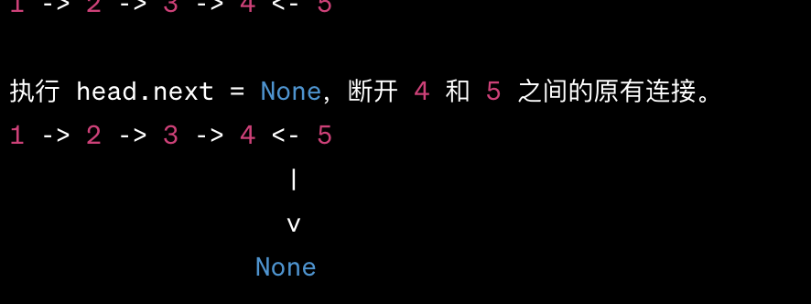
 | Base Return: 到底none Dive Deep: 深入潜 Reverse Point: 指向反 Detach Node: 节点断 def reverseList(self, head: ListNode) -> ListNode: if not head: return none newHead = head if head.next: newHead = self.reverseList(head. 所以后面的head其实反转后的尾部？) 如果当前节点有下一个节点，我们递归地对其进行反转，并且获取反转后链表的头节点，这是最关键的部分。因为当链表的最后两个节点反转时，最后一个节点就成了新的头节点。 head.next.next = head //假设当前节点是A，它的下一个节点是B。这行代码实际上就是让B指向A，从而反转链表的方向。 head.next = None return newHead
返回非空: 如果其中一个链表为空，返回另一个。 小值领先: 确定两个链表中哪一个的当前节点值较小。tuple课 做到 递归合并: 将小的节点与后续递归合并的结果连接起来。 # Recursive class Solution: def mergeTwoLists(self, list1: Optional[ListNode], list2: Optional[ListNode]) -> Optional[ListNode]: if not list1: return list2 if not list2: return list1 lil, big = (list1, list2) if list1.val < list2.val else (list2, list1) lil.next = self.mergeTwoLists(lil.next, big) #因为是个递归函数如果一个list没有，就到notlist了 return lil "空返"：当一个链表为空时，直接返回另一个。 "小选"：选择两个链表中的较小值为当前节点。 "递进"：递归调用自己，进入下一层，处理下一个节点。 "头返"：最终，返回合并后链表的头节点。
...
 |  | 在判断链表是否为回文时，不需要断开链表，因为： 对称检查：回文检查的目的是验证链表从前到后是否与从后到前相同，所以只需反转后半部分并与前半部分进行比较。 无需重组：与重排链表不同，回文检查无需对链表进行重新组织或合并操作，因此不需要在中间断开链表。
tmp = slow.next 备下一 slow.next = prev （反指头）— 将 slow 当前的 next 指向 prev prev = slow —— 将 prev 向前移动到 slow 的位置， slow = tmp —— 移动 slow 到下一个节点
...
 | 在代码中的 if len(self.history) < self.i + 2: 这行是用来检查是否需要扩展历史记录的 列表容量。让我们来解释为什么要使用 self.i + 2： self.i 是当前历史记录的索引，它指向最后一个访 问过的网页。假设当前历史记录有3个网页， self.i 的值为2，因为列表索引是从0开始的。 如果要访问一个新的网页，它将成为历史记录 中的下一个页面，应该位于 self.i + 1 的位置。 这就是为什么我们使用 self.i + 1 来表示下一个位置。 如果在当前历史记录的末尾添加一个新网页， 我们需要确保列表的长度足够大，可以容纳 self.i + 1 的位置。但是， 如果我们只检查 len(self.history) < self.i + 1， 那么在当前历史记录长度为3时， 它看起来已经足够大了，因为 len(self.history) 等于3， 但实际上我们还需要一个额外的位置来存储下一个页面。 |  | View on Github # Linked List Implementation class ListNode: def __init__(self, val, prev=None, next=None): self.val = val self.prev = prev self.next = next class BrowserHistory: def __init__(self, homepage: str): self.cur = ListNode(homepage) # O(1) def visit(self, url: str) -> None: self.cur.next = ListNode(url, self.cur) self.cur = self.cur.next # O(n) def back(self, steps: int) -> str: while self.cur.prev and steps > 0: self.cur = self.cur.prev steps -= 1 return self.cur.val # O(n) def forward(self, steps: int) -> str: while self.cur.next and steps > 0: self.cur = self.cur.next steps -= 1 return self.cur.val
...

